Sheet1
■タグ取り付け手順
1 | 書込み済みのタグを取り付ける_制服用 ①名札を裏向きにする | 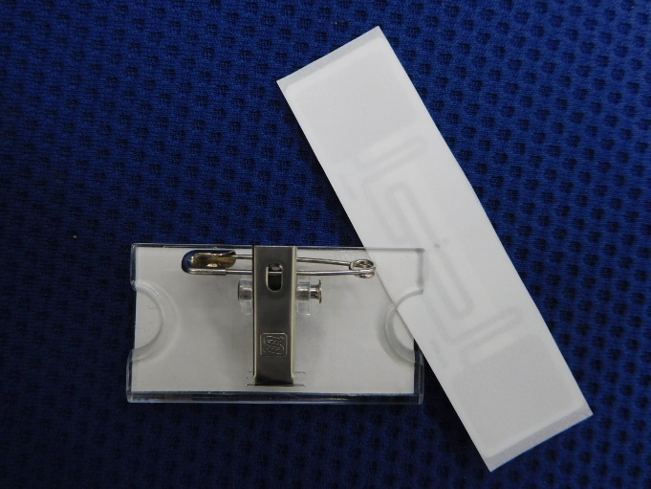

2 | ②タグ(耳無し)を離型紙面を手前向きにし差し込む ※名札のセンターにタグがくる様に調整する

3 | ③離型紙を名札の際まで剥がしカットする ※赤線の位置で離型紙をカット
 |  | 赤枠の位置から差し込む

完成図

4 | ④名札に合わせ離型紙を切りタグを名札に貼り付ける ※赤線の位置で折り返し貼付け

